Impacto de la cosecha
Pasos a seguir para estimar cuál será la exportación de nutrientes en cada escenario (Tabla 5).
a) Calcular el contenido de nutientes (mineralomasa) en cada compartimiento (kg.ha⁻¹) (Tabla 2).
b) En la Tabla 3, están escritas las fórmulas para la calcular el contenido de nutrientes que se pierde por volatilización al realizar la combustion de los residuos de la cosecha (hojas mas ramas). Cliquear en las celdas para comprender la fórmula. Una vez que completen la Tabla 2, veran los resultados.
c) Pensar que cálculo hay que realizar para obtener el contenido de nutrientes que se exporta del sistema en los escenarios de cosecha A, B, C y escribirlos en la columna llamada "cálculos a realizar". Realizar dichos cálculos.
*Aclaración de unidades: La concentración de los elementos químicos se expresa con frecuencia en mg.g⁻¹. A los fines de este ejercicio y para facilitar los cálculos, las concentraciones de nutrientes se expresaron en kg.Mg⁻¹. Note que los valores serán los mismos si se expresan en mg.g⁻¹ o en kg.Mg⁻¹.

Tabla 1. Biomasa (Mg.ha-1) y concentración de nutrientes (kg.Mg-1)* en una plantación de E. grandis de Entre Ríos.
Tabla 1. |  |  |  | Concentración (kg.Mg-1)*
 | Biomasa (Mg ha-1) | C | N | P | K | Ca | Mg
Hojas | 3.3 | 424.3 | 14.8 | 1.2 | 7.9 | 14.4 | 3.3
Ramas < 1 cm | 2.2 | 523.1 | 3.6 | 0.44 | 3.5 | 9.2 | 1.2
Ramas 1- 5 cm | 10.2 | 526.1 | 1 | 0.08 | 1.4 | 1.4 | 0.3
Corteza | 10.9 | 488.2 | 3 | 0.7 | 5 | 29.6 | 1.9
Fuste s/c | 155.4 | 475.9 | 0.9 | 0.2 | 0.2 | 1.5 | 0.2

Tabla 2.Contenido de nutrientes por compartimento (kg.ha-1) en una plantación de E. grandis de Entre Ríos.
Mineralomasa kg/ha
 |  | C | N | P | K | Ca | Mg
Hojas
Ramas < 1 cm
Ramas 1- 5 cm
Corteza
Fuste s/c

Tabla 3. Contenido de nutrientes (kg.ha-1) que se elimina por combustión de los residuos de cosecha en una plantación de E. grandis de Entre Ríos.
 |  | C | N | P | K | Ca | Mg
RESIDUOS DE LA COSECHA (hojas + ramas) |  | 0 | 0 | 0 | 0 | 0 | 0
Coeficiente de VOLATILIZACION |  | 1 | 0.88 | 0.33 | 0.3 | 0.47 | 0.43
eliminación por combustión |  | 0 | 0 | 0 | 0 | 0 | 0

Tabla 4. Eliminación por combustión del contenido de nutrientes del mantillo (kg.ha-1) en una plantación de E. grandis de Entre Ríos.
 |  | C | N | P | K | Ca | Mg
Contenido de nutrientes del mantillo |  | 1400 | 119.2 | 6 | 48.2 | 247.7 | 32.1
eliminación por combustión del mantillo |  | 1400.00 | 104.90 | 1.98 | 14.46 | 116.42 | 13.80

Tabla 5. Contenido de nutrientes (kg.ha-1) que se exporta del sistema en tres escenarios de cosechas diferentes (A, B y C) en una plantación de E. grandis Entre Ríos.
ESCENARIO de exportación | cálculos a realizar | C | N | P | K | Ca | Mg
A-fuste c/corteza
B-arboles completos
C-fuste c/corteza y quema de residuos

Ciclo del N
Tabla 1: Parámetros del ciclo del N de una plantación de Eucalyptus grandis
en el NE de Entre Ríos, Argentina
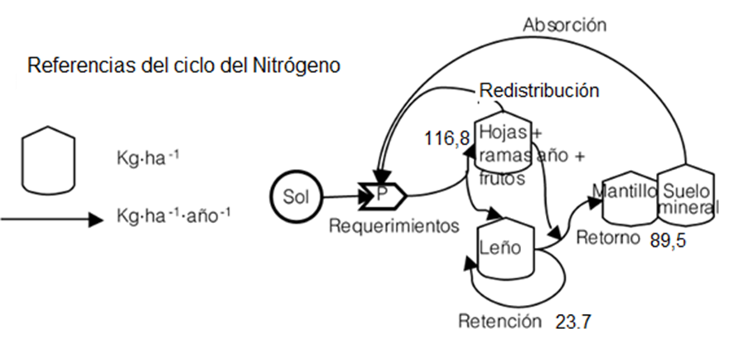

Parámetro | Nitrógeno (kg.ha-1.año-1)
Requerimiento
Retención
Redistribución
Retorno
Absorción

Figura 1. Diagrama de Odum del ciclo de Nitrógeno calculado para una plantación de
E. grandis de NE Entre Ríos.

